相関
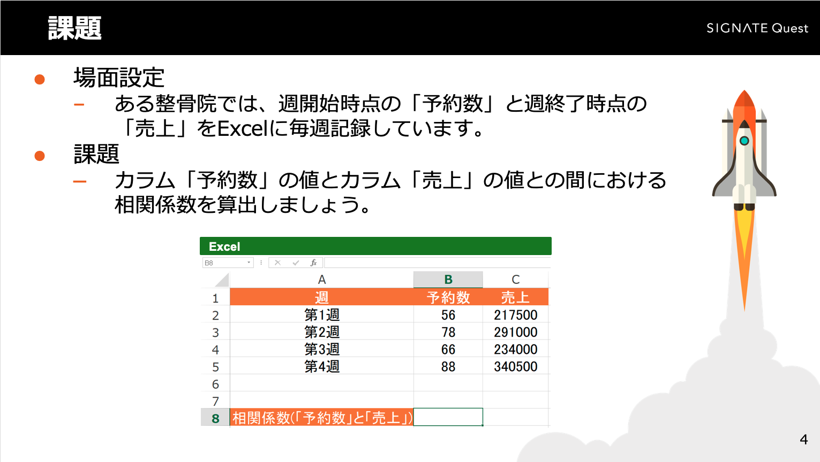
週 | 予約数 | 売上
第1週 | 56 | 217500
第2週 | 78 | 291000
第3週 | 66 | 234000
第4週 | 88 | 340500

相関係数(「予約数」と「売上」)

標準化
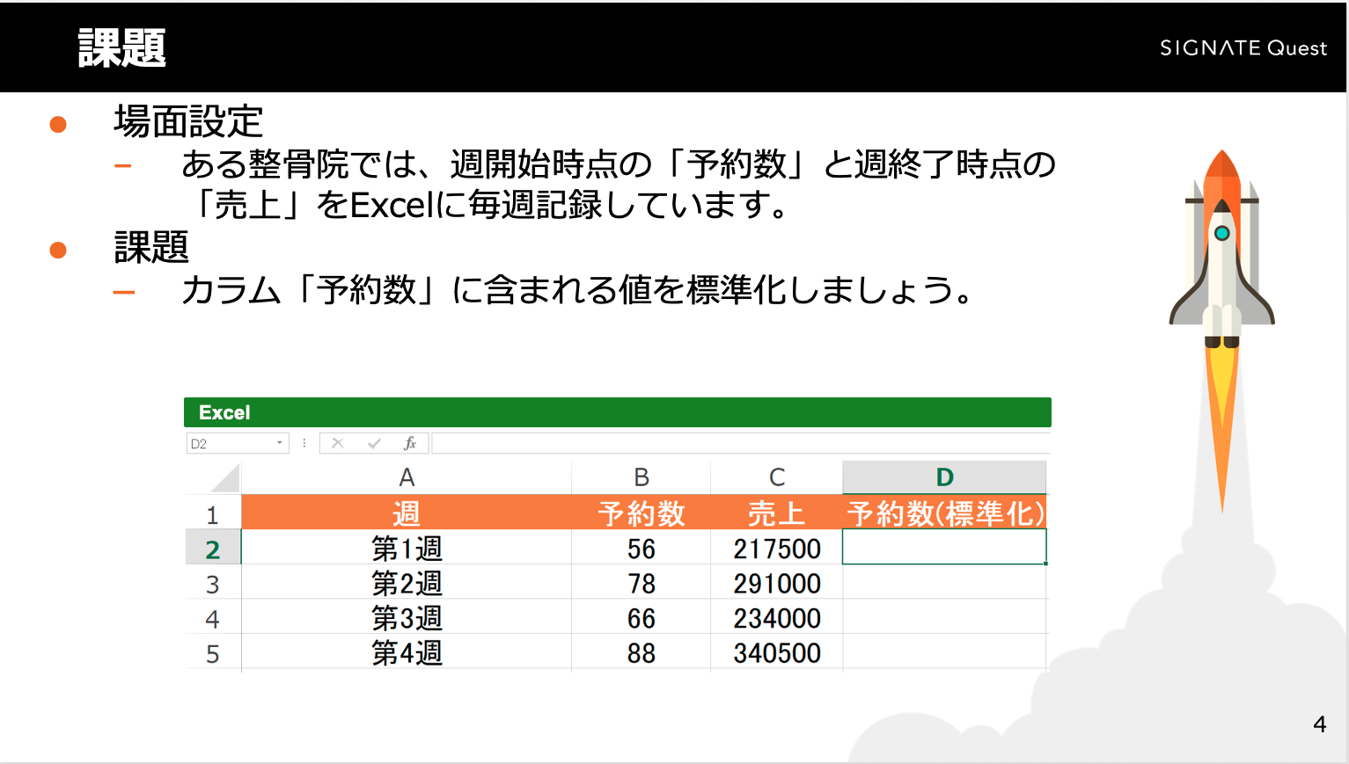
週 | 予約数 | 売上 | 予約数(標準化)
第1週 | 56 | 217500
第2週 | 78 | 291000
第3週 | 66 | 234000
第4週 | 88 | 340500

相関係数(「予約数」と「売上」) | 0.98272339975

回帰分析
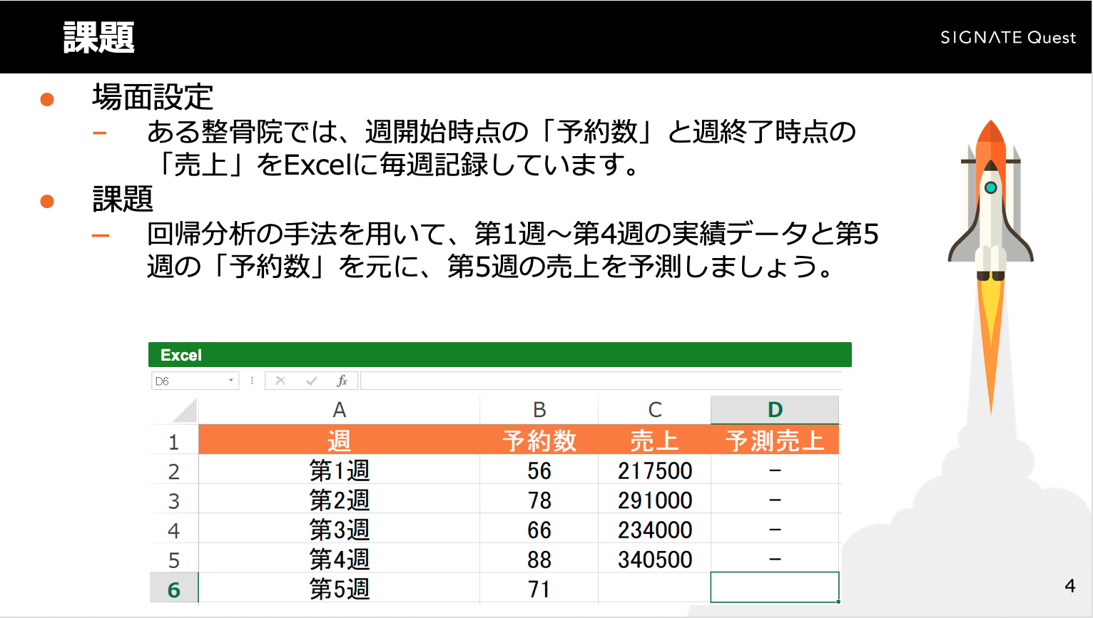
週 | 予約数 | 売上 | 予測売上
第1週 | 56 | 217500 | -
第2週 | 78 | 291000 | -
第3週 | 66 | 234000 | -
第4週 | 88 | 340500 | -
第5週 | 71

相関係数(「予約数」と「売上」) | 0.98272339975

